Anleitung NEU
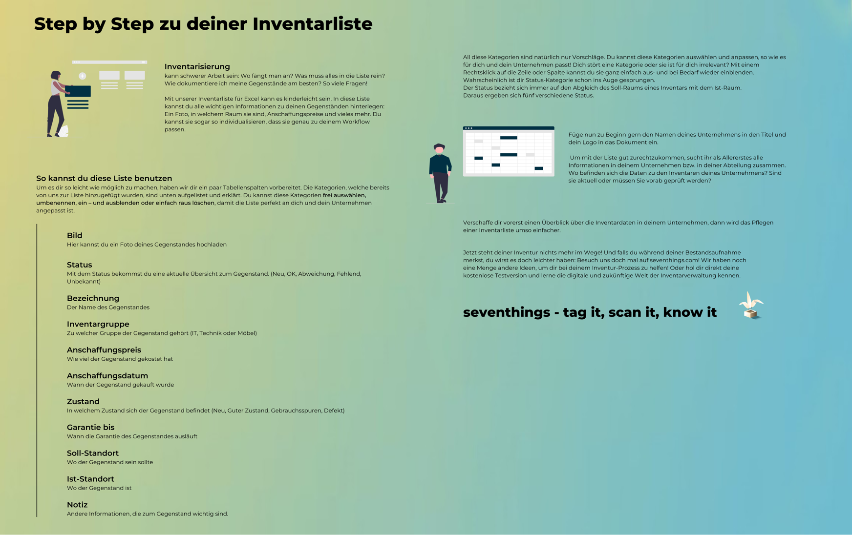

beispielhafte Inventarliste
Unternehmen
Inventarliste
Unternehmen
Inventarliste

Bild | Status | Bezeichnung | Seriennummer | Inventargruppe | Anschaffungspreis | Anschaffungsdatum | Zustand | Garantie bis | Soll-Standort | Ist-Standort | Notiz | Link zum Hersteller
 | Abweichung | Laptop (Apple Macbook Pro) | MYL0710789 | IT | 1,600.00 € | 2021-03-11 | Guter Zustand | 2022-03-11 | Raum 3 | Raum 5 | Laptop von Patrick | https://www.apple.com/macbook-pro-16/
 | OK | Bürostuhl | 461523867V00241 | Möbel | 129.00 € | 2019-10-13 | mit Gebrauchsspuren | 2029-10-13 | Meetingraum | Meetingraum | grau | https://www.ikea.com/de/de/p/markus-drehstuhl-vissle-dunkelgrau-70261150/
 | OK | Schreibtisch | 715444900VOO251 | Möbel | 930.00 € | 2020-07-05 | Neu | 2030-07-05 | Raum 1 | Raum 1 | höhenverstellbar | Schreibtisch Hersteller - PALMBERG Büroeinrichtungen + Service GmbH
 | OK | Headset Jabra Engage 75 | 18461867V00241 | Technik | 379.00 € | 2021-08-10 | Guter Zustand | 2023-08-10 | Raum 6 | Raum 6 | Headset von Franziska | Bluetooth Headsets | Alle Produkte im Überblick | Jabra
 | Abweichung | iPad Air | MYL0711129 | IT | 1,600.00 € | 2021-09-28 | Neu | 2022-09-28 | Raum 3 | Raum 5 |  | iPad Air - Apple
 | Fehlend | Bürostuhl | 18461867V00241 | Möbel | 350.00 € | 2019-07-05 | defekt | 2029-07-05 | Meetingraum | _ | Rückenlehne kaputt | https://www.ikea.com/de/de/p/markus-drehstuhl-vissle-dunkelgrau-70261150/
 | OK | Headset Jabra Evolve 2 65 | 18461867V00241 | Technik | 243.00 € | 2021-08-10 | Guter Zustand | 2023-08-10 | Raum 6 | Raum 6 | Headset von Stefan | Bluetooth Headsets | Alle Produkte im Überblick | Jabra
 | OK | Beamer | 18461867V00241 | Technik | 479.99 € | 2021-02-15 | Guter Zustand | 2026-02-15 | Meetingraum | Meetingraum |  | ACER H6542 ABDI Beamer(Full-HD, 4,000 ANSI-Lumen, WLAN kaufen | SATURN
 | Unbekannt | Sessel Typ 12 | 18461867V00241 | Möbel | 430.50 € | 2020-11-26 | mit Gebrauchsspuren | 2030-11-26 |  |  | dunkelblau | Frische Einrichtungsideen und erschwingliche Möbel - IKEA Deutschland

leere Inventarliste
Unternehmen
Inventarliste
Unternehmen
Inventarliste

Bild | Status | Bezeichnung | Seriennummer | Inventargruppe | Anschaffungspreis | Anschaffungsdatum | Zustand | Garantie bis | Soll-Standort | Ist-Standort | Notiz | Link zum Hersteller

